填写示例
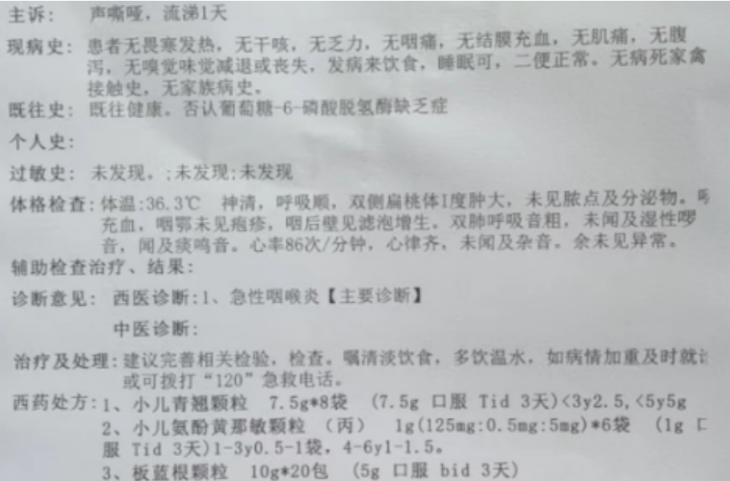
XX市托幼（园）所幼儿自带药品登记表
班别：xx班 姓名：xxx |  |  | 联系电话：xxxxxxxxxxx |  |  |  |  |  |  | 疾病名称：急性咽喉炎
年月日 | 药品名称 |  | 服食剂量 | 服食方法（在下方打√） |  | 服食时间（在下方打√） |  |  | 送药者（家长）签名 | 接药人签名 | 核对药人签名 | 给药时间 | 给药人签名
 |  |  |  | 口服 | 外用 | 9:00:00 | 15:00:00 | 其他
2024.xx.xx | 小儿青翘颗粒 |  | 7.5g | √ |  | √ | √
 | 小儿氨酚黄那敏颗粒 |  | 1g | √ |  | √ | √
 | 板蓝根颗粒 |  | 5g | √ |  | √

资料查验 |  | 病历 处方 清单 |  |  |  |  |  |  |  |  | 服药后是否异常反应 | 是 | 否

XX市托幼（园）所幼儿自带药品登记表
班别： 姓名： |  |  | 联系电话： |  |  |  |  |  |  | 疾病名称：
年月日 | 药品名称 |  | 服食剂量 | 服食方法（在下方打√） |  | 服食时间（在下方打√） |  |  | 送药者（家长）签名 | 接药人签名 | 核对药人签名 | 给药时间 | 给药人签名 | 1.需在园内服用药物的幼儿，必须持有正规医院开具的处方，请家长认真填写登记表，字迹清晰工整，填写清楚服药当天的日期、班别、疾病名称、姓名、药品名称、服用剂量和时间、送药者签名。 2.我园喂服时间为早上9点和下午3点，需在园内喂服的药物为当日服用的剂量，并把每次喂服的药量分开，要与保健人员交接清楚并做好登记。 3.幼儿园不为幼儿寄存任何药物，当天带来的药有剩下时，请家长必须于当天取回。 4.家长不要把药品放在幼儿书包内，让幼儿自行服用，否则后果将自行负责。
 |  |  |  | 口服 | 外用 | 9:00:00 | 15:00:00 | 其他

资料查验 |  | 病历 处方 清单 |  |  |  |  |  |  |  |  | 服药后是否异常反应 | 是 | 否

XX市托幼（园）所幼儿自带药品登记表
班别： 姓名： |  |  | 联系电话： |  |  |  |  |  |  | 疾病名称：
年月日 | 药品名称 |  | 服食剂量 | 服食方法（在下方打√） |  | 服食时间（在下方打√） |  |  | 送药者（家长）签名 | 接药人签名 | 核对药人签名 | 给药时间 | 给药人签名
 |  |  |  | 口服 | 外用 | 9:00:00 | 15:00:00 | 其他

资料查验 |  | 病历 处方 清单 |  |  |  |  |  |  |  |  | 服药后是否异常反应 | 是 | 否

